image
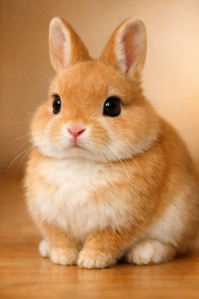
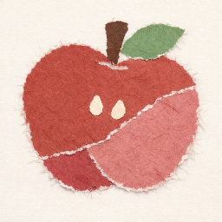
画像抽出サンプル

 | 項目1 | 項目2 | 項目3 | 項目4 | 項目5
 | B4 | C4 | 123,456 | 1,234.56 | 値1
 | B5 | C5 | 234,567 | 2,345.67 | 値2
 | B6 | C6 | 345,678 | 3,456.89 | 値3

